FAKTAARK
Faktaark - kommuneøkonomi
Kommune: | 1939 | Storfjord

Areal (km2) | 1,543 |  | Inntekter 2014
Folketall pr 2. kvartal 2015 | 1,885 |  | Brutto driftsinntekter ( 1 000 kr) | 204,148
Befolkningstetthet (innbyggere pr km2) | 1.2 |  | Frie inntekter (skatt og rammetilskudd)(1 000 kr) | 130,595
 |  |  | Korrigerte frie inntekter, inkl. eiendomsskatt og konsesjonskraftinntekter, i prosent av landsgjennomsnittet (100%) | 118
Eiendomsskatt, satser for 2015
Verker og bruk/næring (promille) | 7.0
Bolig og fritidseiendommer (promille) | -

Prosentvis fordeling av brutto driftsinntekter, 2014
Inntekter | Storfjord | Landet uten Oslo | Troms | Kostragruppe 06
Skatt på inntekt og formue (inkludert naturressursskatt) | 19.1 | 32.5 | 26.3 | 18.1
Statlig rammeoverføring | 44.9 | 33.7 | 37.6 | 39.2
Andre statlige tilskudd til driftsformål | 0.5 | 3.2 | 3.8 | 4.0
Eiendomsskatt | 4.2 | 2.9 | 2.9 | 5.8
Salgs- og leieinntekter | 8.3 | 14.3 | 13.7 | 12.3
Andre driftsinntekter | 20.0 | 13.1 | 15.6 | 18.6
Inntekt fra konsesjonskraft, kraftrettigheter og annen kraft for videresalg | 3.0 | 0.0 | 0.0 | 0.0

Prosentvis fordeling av netto driftsutgifter pr tjeneste, 2014
Tjeneste | Storfjord | Landet uten Oslo | Troms | Kostragruppe 06
Administrasjon og styring | 15.8 | 8.2 | 8.6 | 14.6
Barnehage | 8.9 | 14.9 | 13.7 | 8
Grunnskole | 23.7 | 24.4 | 23.4 | 22.2
Helse og omsorg | 38.8 | 38 | 38.7 | 43.8
Sosialtjenesten | 1.9 | 5.1 | 4.7 | 2.8
Barnevern | 3.7 | 3.4 | 3.6 | 3.2
Kultur | 3.3 | 3.8 | 3.7 | 3.9
Samferdsel | 2.8 | 1.6 | 2.2 | 3
Andre tjenester samlet | -0.6 | 3.0 | 3.0 | 1.7

Befolkningsdata (pr. 31.12.2014). Prosent.
 | Storfjord | Troms | Landet uten Oslo | Kostragruppe 06
Andel kvinner | 48.4 | 49.2 | 49.6 | 48.3
0-åringer | 0.8 | 1.1 | 1.1 | 0.8
1-5 år | 4.9 | 5.7 | 6.0 | 4.6
6-15 år | 11.4 | 11.7 | 12.4 | 11.2
16-18 år | 4.1 | 3.9 | 4.0 | 4.0
19-24 år | 7.6 | 8.8 | 7.9 | 7.5
25-66 år | 55.1 | 54.6 | 54.2 | 51.9
67-79 år | 12.4 | 10.2 | 10.1 | 13.7
80 år og over | 3.7 | 4.0 | 4.4 | 6.4
Andel enslige innbyggere 80 år og over | 78.9 | 68.0 | 64.4 | 69.6
Andel innvandrerbefolkning | 7.1 | 10.1 | 13.2 | 10.2
Andel innvandrerbefolkning 0-16 år | 2.0 | 8.8 | 13.1 | 11.0
Gj.snittlig reisetid til kommunesenteret i min. | 13.0 | 9.9 | 7.3 | 13.5
Registrerte helt arbeidsledige 15-29 år | 3.2 | 2.0 | 2.2 | 2.1
Registrerte helt arbeidsledige 30-74 år | 0.8 | 1.2 | 1.6 | 1.5
Andel pendlere av yrkesaktive | 27.2 | 21.3 | 29.7 | 21.6

Befolkningsutvikling/prognose
 | 0-5 år | 6-15 år | 16-66 år | 67 år eller eldre
1990 | 123 | 284 | 1189 | 240
2000 | 145 | 217 | 1270 | 240
2015 | 117 | 230 | 1295 | 325
2020 | 118 | 229 | 1290 | 417
2030 | 117 | 232 | 1285 | 538
2040 | 119 | 234 | 1324 | 583
Befolkningsutvikling siste 10 år
2004 | 1934
2005 | 1932
2006 | 1911
2007 | 1893
2008 | 1869
2009 | 1888
2010 | 1894
2011 | 1909
2012 | 1942
2013 | 1941
2014 | 1898
2015 (2 kv.) | 1885

Netto lånegjeld i prosent av brutto driftsinntekter
 | Storfjord | Landet uten Oslo | Troms | Kostragruppe 06
2010 | 71.7 | 72.6 | 91.5 | 54.6
2011 | 82.1 | 74.0 | 89.9 | 54.3
2012 | 82.1 | 73.7 | 89.3 | 56.0
2013 | 82.2 | 75.9 | 90.3 | 57.6
2014 | 76.2 | 79.3 | 91.7 | 60.3
Økonomiske nøkkeltall
*Gratangen, Salangen, Dyrøy, Torsken, Berg, Lyngen og Kåfjord har endret KOSTRA-gruppe fra 2014.
I figurene vises kun ny KOSTRA-gruppe.
Netto driftsresultat i prosent av brutto driftsinntekter
 | Storfjord | Landet uten Oslo | Troms | Kostragruppe 06
2010 | -5.7 | 2.5 | 2.6 | 3.3
2011 | -1.3 | 2.1 | 1.4 | 3.1
2012 | -1.4 | 2.9 | 2.4 | 3.5
2013 | 2.2 | 2.7 | 1.7 | 2.6
2014 | 5.0 | 1.2 | 0.1 | 2.2

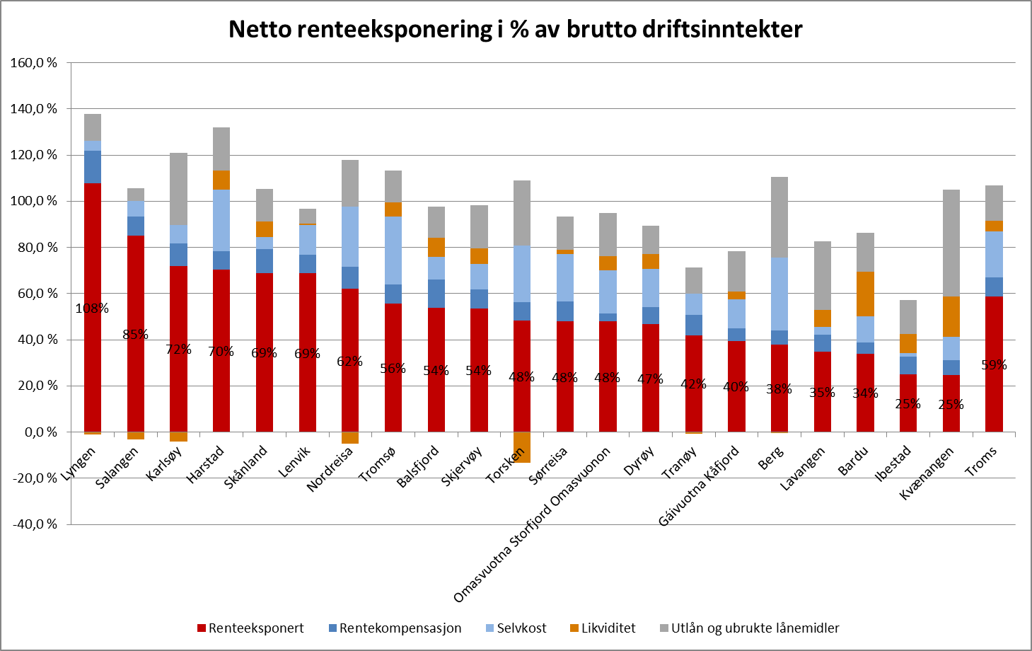

Disposisjonsfond i prosent av brutto driftsinntekter
 | Storfjord | Troms | Kostragruppe 06 | Landet uten Oslo
2010 | 0.1 | 1.2 | 7.0 | 5.5
2011 | 0.1 | 1.3 | 7.2 | 5.6
2012 | 1.2 | 1.6 | 6.7 | 6.1
2013 | 1.2 | 2.0 | 7.1 | 6.2
2014 | 1.7 | 1.4 | 6.6 | 6.4

 |  |  | Storfjord | Netto renteeksponert gjeld i % av brutto driftsinntekter (rød søyle i fig.) | Netto lånegjeld i % av brutto driftsinntekter (rød+lysblå+blå søyle i fig.)
 |  |  | 2012 | 60.7 | 82.1
 |  |  | 2013 | 62.1 | 82.2
 |  |  | 2014 | 48 | 76.2

Dekningsgrader, produktivitet og andre tjenesteindikatorer pr tjeneste (2014)
Barnehage | Andel barn 1-5 år med barnehageplass (prosent) | Brutto driftsutgifter per barn i kommunal barnehage (kroner) | Andel ansatte med barnehagelærerutdanning (prosent) | Andel ansatte med annen pedagogisk utdanning (prosent) | Andel styrere og ped. ledere med godkjent barnehagelærerutdanning (prosent)
Storfjord | 92.5 | 155,938 | 34.4 | - | 100.0
Landet uten Oslo | 90.9 | 174,907 | 35.0 | 4.3 | 90.9
Troms | 93.4 | 178,799 | 34.9 | 5.2 | 89.3
Kostragruppe 06 | 88.6 | 180,998 | 30.0 | 6.5 | 80.5

Grunnskole | Andel elever i grunnskolen med spesialundervisning (prosent) | Andel timer spes.und. av antall lærertimer totalt (prosent) | Brutto driftsutgifter til grunnskolesektor, pr elev (kroner) | Gj.snittlig gruppestørrelse, 1.-10. årstrinn (antall elever) | Andel lærere over 50 år (prosent)
Storfjord | 9.2 | 19.7 | 138,048 | 12.0 | 36.7
Landet uten Oslo | 8.1 | 17.4 | 111,825 | 13.6 | 32.7
Troms | 8.8 | 21.0 | 121,727 | 12.0 | 34.1
Kostragruppe 06 | 10.4 | 18.9 | 162,355 | 8.7 | 37.5

Pleie og omsorg - hjemmetj. | Mottakere av hjemmetjenester, pr. 1000 innb. 0-66 år (antall) | Mottakere av hjemmetjenester, pr. 1000 innb. 67 år og over (antall) | Brutto driftsutg pr. mottaker av hjemmetjenester (kroner) | Andel hjemmeboere med høy timeinnsats (prosent) | Andel beboere i bolig m/ heldøgns bemanning ift. beboere i bolig til PLO-formål (prosent)
Storfjord | 28 | 124 | 296,829 | 11.0 | ..
Landet uten Oslo | 20 | 149 | 239,788 | 6.9 | 50.5
Troms | 20 | 163 | 257,132 | 8.0 | 59.8
Kostragruppe 06 | 30 | 199 | 225,929 | 6.8 | 57.7

Pleie og omsorg - institusjon | Plasser i institusjon i prosent av innbyggere 80 år over (prosent) | Andel beboere 80 år og over i institusjoner (prosent) | Andel plasser i skjermet enhet for personer med demens (prosent) | Korrigerte brutto driftsutgifter, institusjon, pr. kommunal plass (kroner)
Storfjord | 23.9 | 19.7 | 35.3 | 886,591
Landet uten Oslo | 18.4 | 13.4 | 24.5 | 1,039,336
Troms | 22.0 | 15.9 | 26.5 | 1,057,287
Kostragruppe 06 | 25.4 | 17.5 | 22.7 | 1,070,001

Barnevern | Andel barn med undersøkelse ift. antall innbyggere 0-17 år (prosent) | Andel barn med barnevernstiltak ift. innbyggere 0-17 år (prosent) | Brutto driftsutgifter per barn med undersøkelse/ tiltak (kroner) | Andel undersøkelser med beh.tid over 3 mnd.(prosent) | Stillinger med fagutdanning per 1000 barn 0-17 år
Storfjord | 6.5 | 8.1 | 58,838 | 29.6 | 8.1
Landet uten Oslo | 4.3 | 4.8 | 43,806 | 17.4 | 4.1
Troms | 5.0 | 5.8 | 46,629 | 29.5 | 5.4
Kostragruppe 06 | : | : | : | : | 6.4

Sosialtjenesten | Andel sosialhjelpsmottakere ift. innbyggere 20-66 år (prosent) | Brutto driftsutgifter til sosialtjenesten pr. mottaker (kroner) | Andel sosialhjelpsmottakere med stønad i 6 mnd. eller mer (prosent) | Andel mottakere med sosialhjelp som hovedinntektskilde (prosent)
Storfjord | 3.5 | 45,386 | 13.6 | 43.2
Landet uten Oslo | 3.9 | 40,312 | 33.8 | 45.5
Troms | 3.7 | 33,332 | 25.9 | 47.1
Kostragruppe 06 | : | : | : | :

